Лист1
APP_URL: | https://www.ebay.com/ |  | Окружающая среда: | Operating system: Microsoft Windows 10 Pro, Browser: Google Chrome

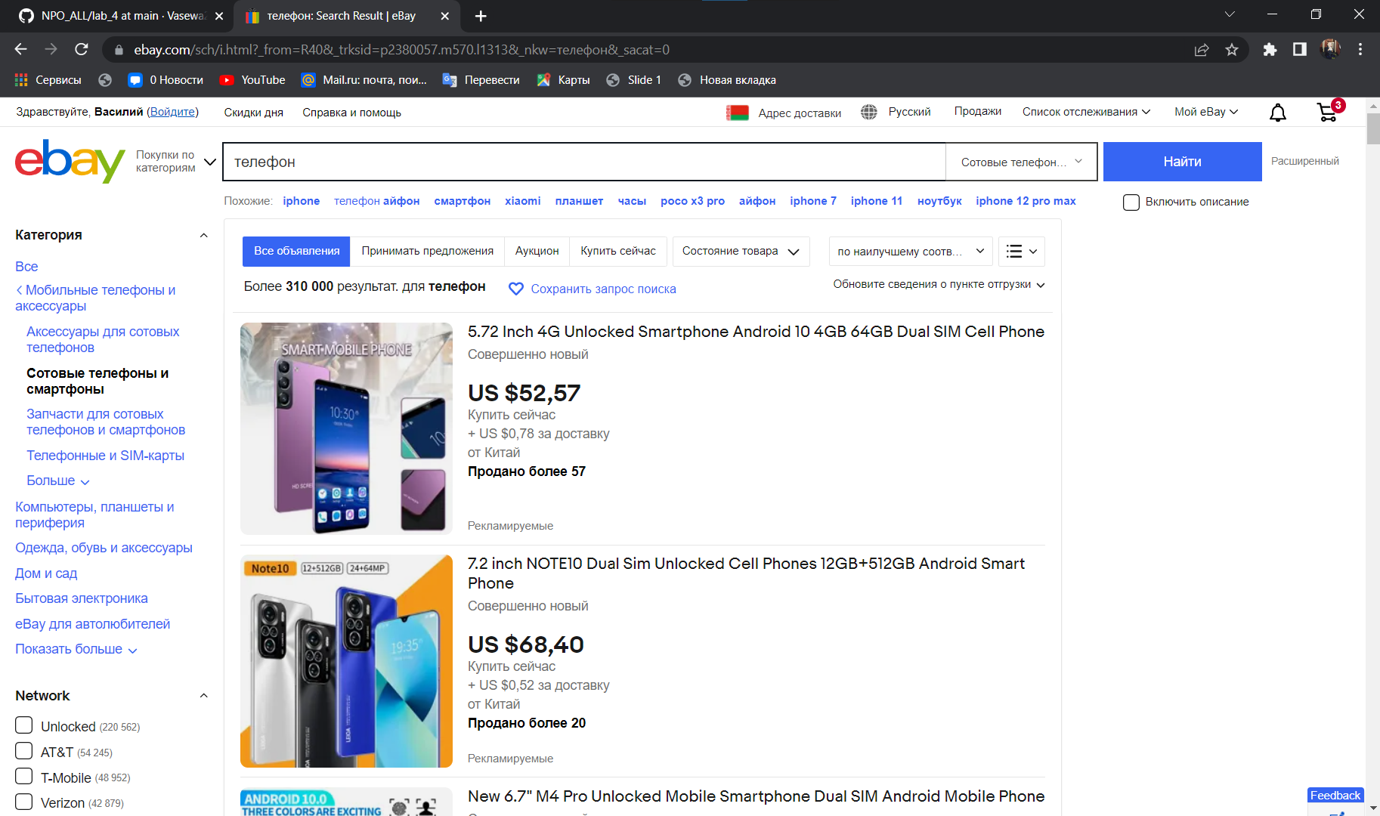
Номер | Содержание теста | Предусловие | Выполнение | Ожидаемый результат | Состояние | Скриншот | Скриншот | 1
1 | Поиск | Открыта главная страница сайта. | 1. Нажать на строку для ввода в верху страницы | Перечень товаров по запросу | Пройден | 1
 |  |  | 2. Написать запрос для поиска
 |  |  | 3. Нажать кнопку "Найти"

2 | Добавление товара в корзину | Результат тест-кейса "Поиск" | 1. Нажать на иконку товара | Товар добавлен в корзину | Пройден | 2
 |  |  | 2. Нажать на кнопку "добавить в корзину"
3 | Удаление товара из корзины | Результат тест-кейса "Добавление товара в корзину" | 1. Нажать на кнопку "Корзина" в правой верхней части страницы | Товар удалён из корзины | Пройден | 3
 |  |  | 2. Нажать на кнопку "удалить"
4 | Добавление товара в раздел "Список отслеживания" | Открыта главная страница сайта. Пользователь авторизован | 1. Перейдите на страницу необходимого раздела, нажав соответствующую конпку в верхней части главной страницы "Покупки по категориям" | Выбранный товар добавлен в раздел "Список отслеживания" | Пройден | 4
 |  |  | 2. Нажать на иконку в виде сердца под выбранным товаром
 |  |  | 3. Нажать на вкладку "Список отслеживания" в верхней части страницы

5 | Удаление товара из раздела "Список отслеживания" | Результат тест-кейса "Добавление товара в раздел "Список отслеживания" " | 1. Нажать на кнопку "Список отслеживания" в верхней части страницы | Товар удалён из раздела "Список отслеживания" | Пройден | 5
 |  |  | 2. Нажать на кнопку "Просмотрите все отслеживаемые товары"
 |  |  | 3. Нажать на чекбокс около товара, который необходимо удалить
 |  |  | 4. Нажать на кнопку "удалить"
6 | Проверка поиска с ключевым словом | Открыта главная страница сайта | 1. В верхнем меню сайта нажать на кнопку "Расширенный" | Результаты двух поисков совпадают | Пройден | 6
 |  |  | 2. Ввести ключевую фразу в поле "Введите ключевые слова или номер товара"
 |  |  | 3. Нажать на кнопку "поиск"
 |  |  | 4. В верхнем меню сайта нажать на поле ввода поиска
 |  |  | 5. Ввести название нужного товара
7 | Проверка сортировки поиска | Результат тест-кейса "Поиск" | 1. В выпадающем списке "по наилучшему соответствию" выбрать необходимый вид сортировки | Товары отсортированы | Пройден | 7
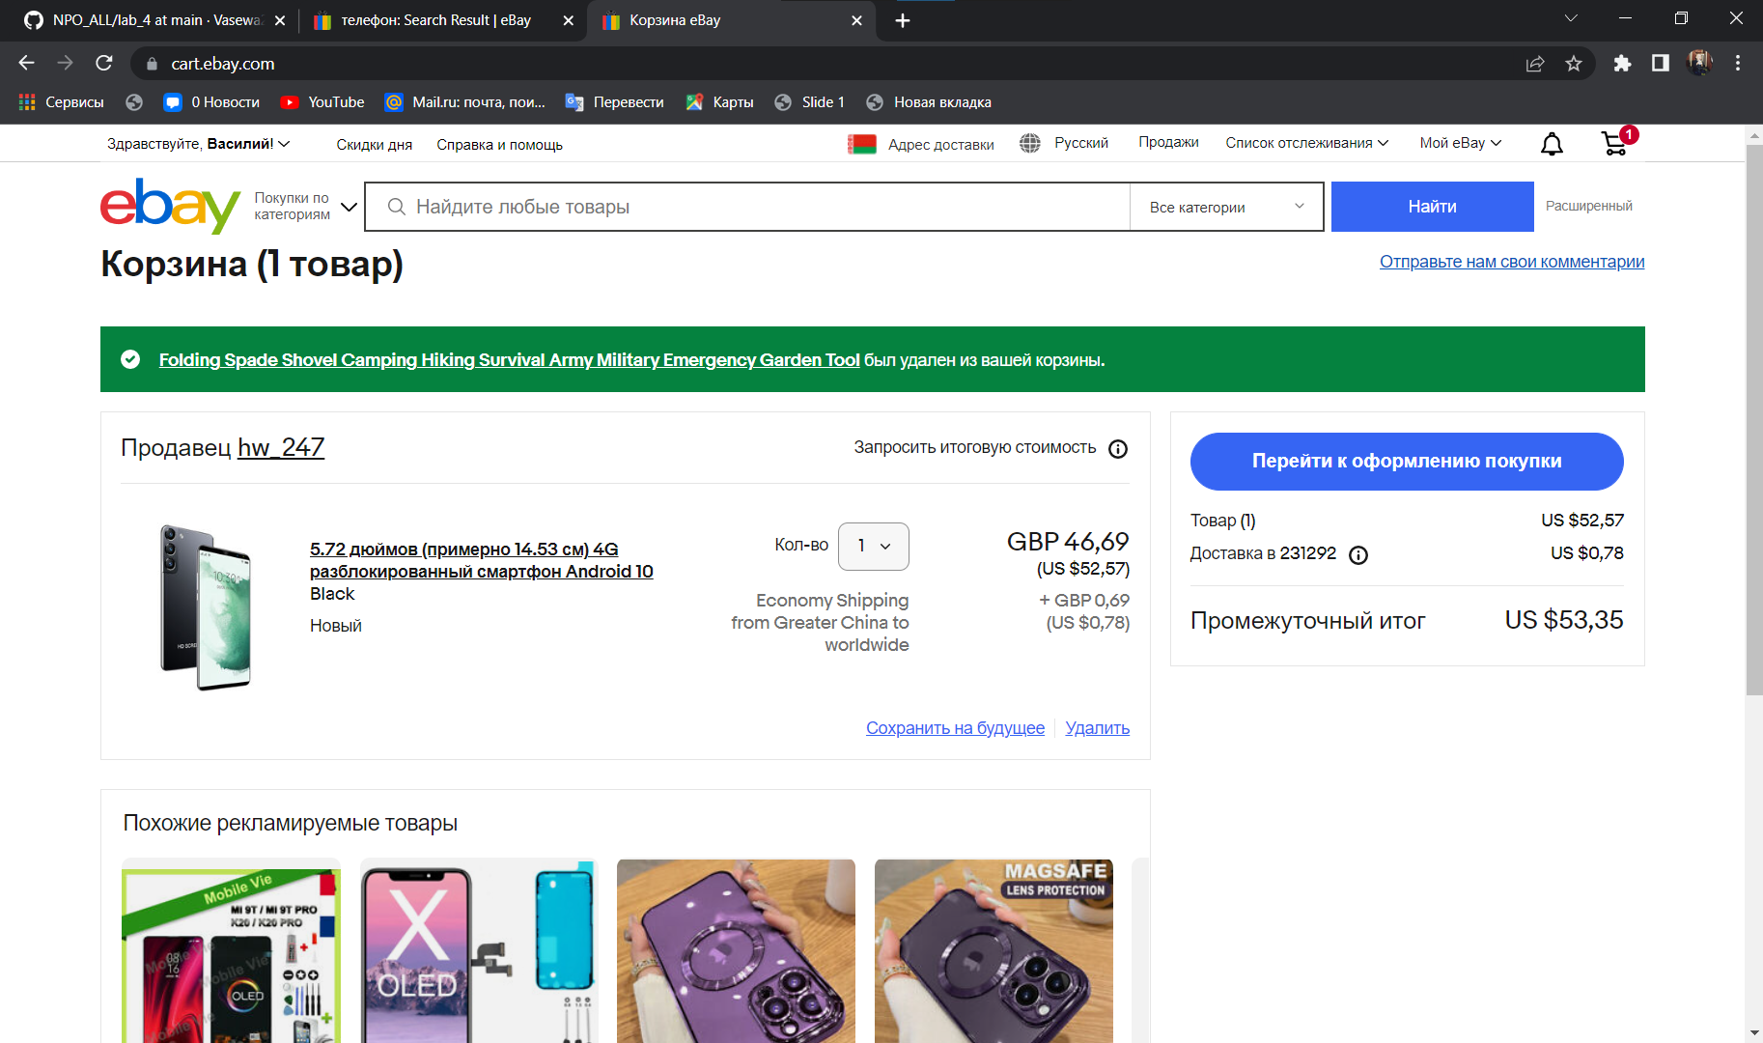
8 | Добавление нескольких товаров в корзину | Результат тест-кейса "Добавление товара в корзину" | 1. Вернуться на страницу со списком товаров | Все добавленные товары есть в корзине | Пройден | 8
 |  |  | 2. Нажать на иконку товара
 |  |  | 3. Нажать на кнопку "добавить в корзину"
 |  |  | 4. Повторить пункты 1-3 ещё один раз
9 | Оформление заказа | Открыта главная страница сайта | 1. Нажать на кнопку "Корзина" в правой верхней части страницы | Заказ оформлен | Пройден | 9
 |  |  | 2. Нажать на кнопку "перейти к оформлению покупки"
 |  |  | 3. Выбрать тип оплаты в списке "Оплатите с помощью"
 |  |  | 4. Заполнить необходимые поля
 |  |  | 5. Нажать на кнопку "подтвердить и оплатить"
10 | Фильтрация товаров по цене | Результат тест-кейса "Поиск" | В выпадающем списке "по наилучшему соответствию" выбрать вид сортировки "по цене + доставке: по убыванию" | Товары отсортированы по убыванию цены | Пройден | 10

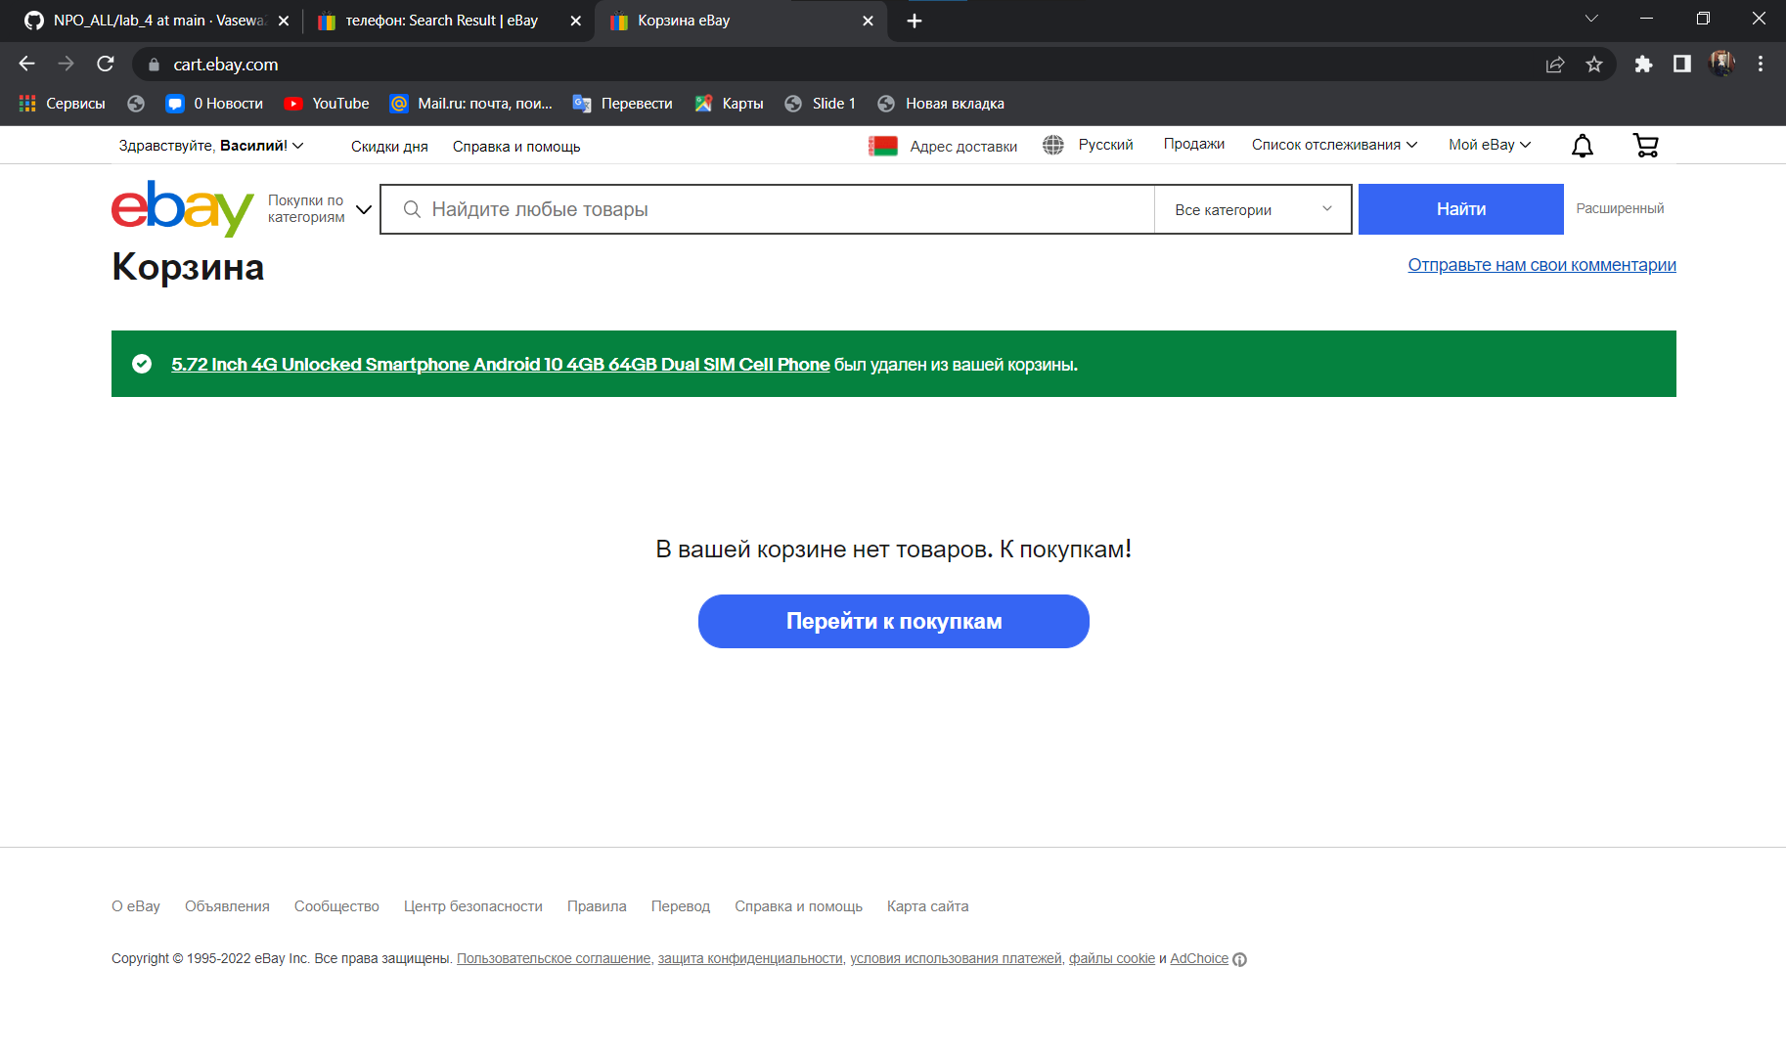
 |  |  |  |  |  |  |  | 3

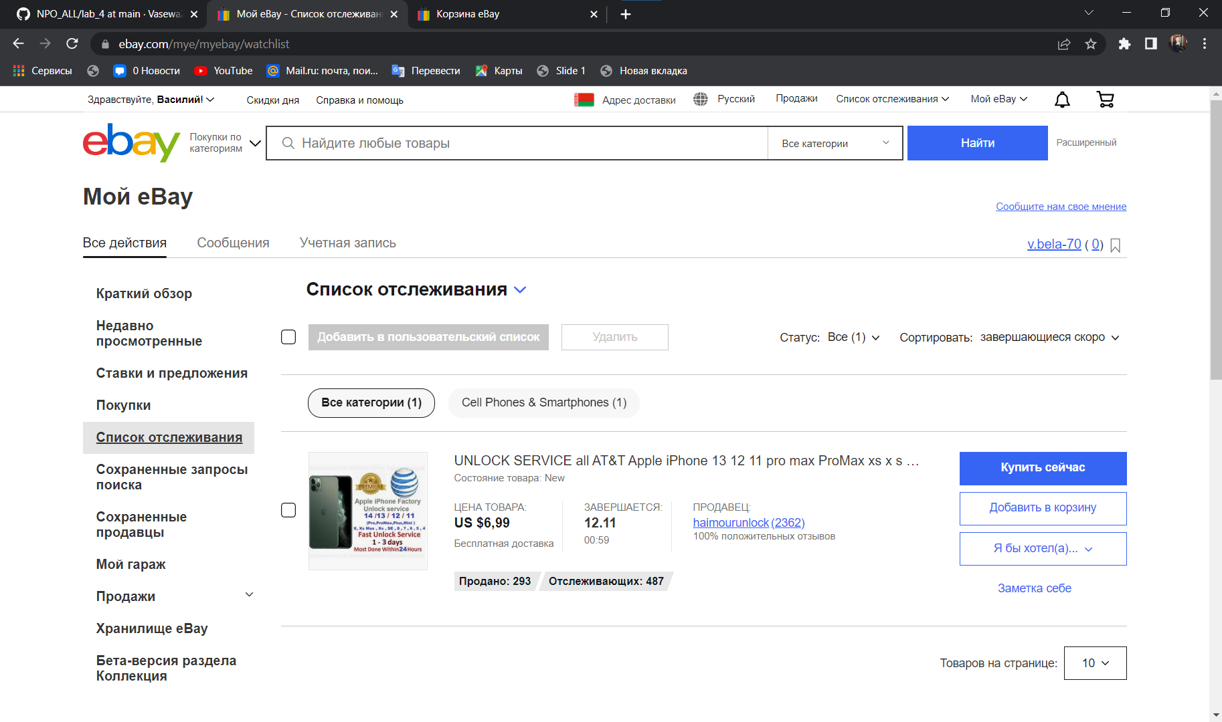
 |  |  |  |  |  |  |  | 4

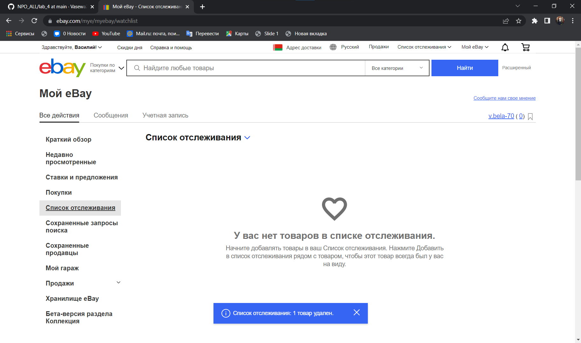
 |  |  |  |  |  |  |  | 5

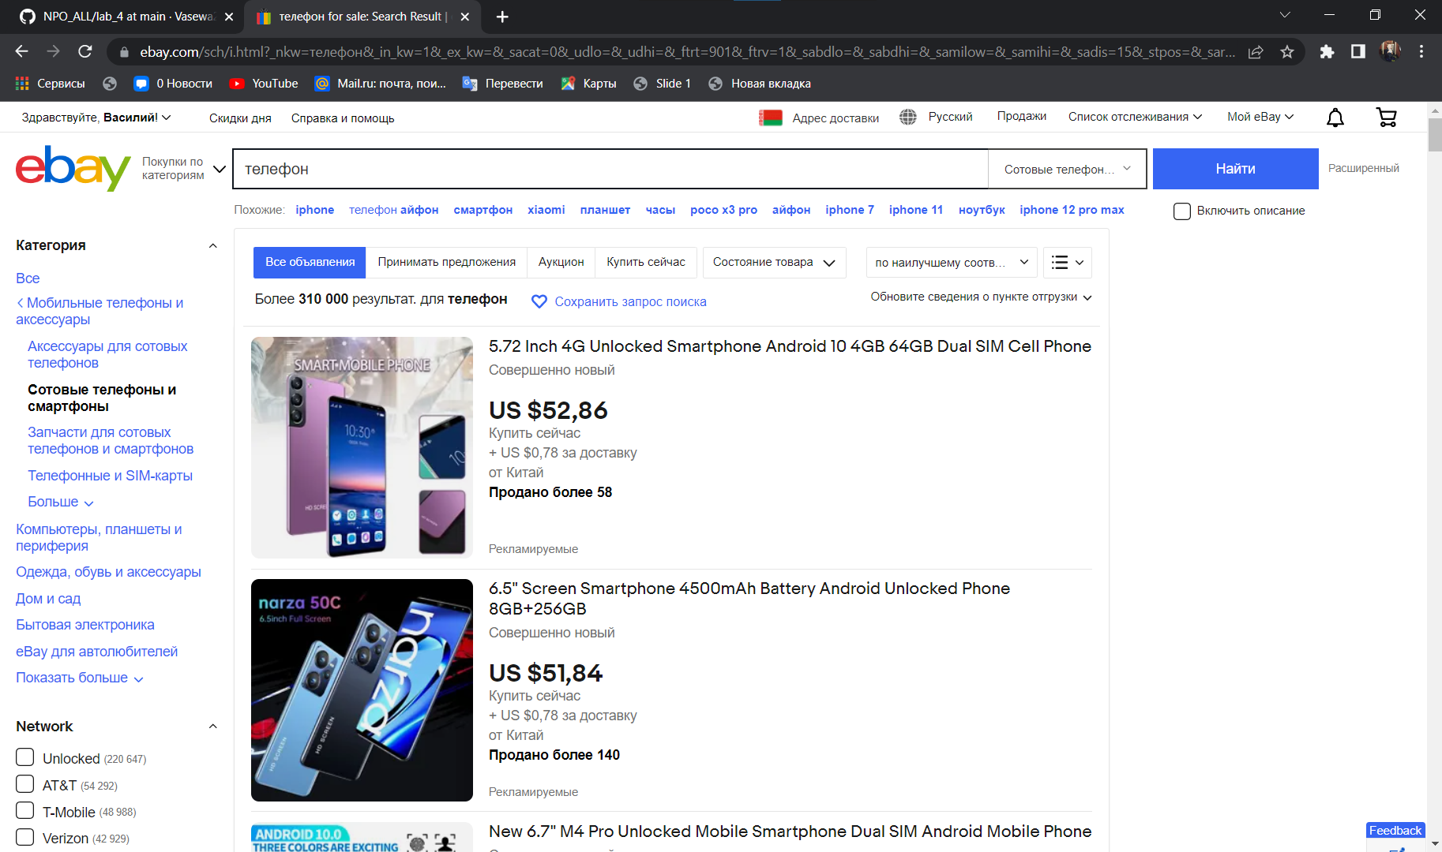
 |  |  |  |  |  |  |  | 6

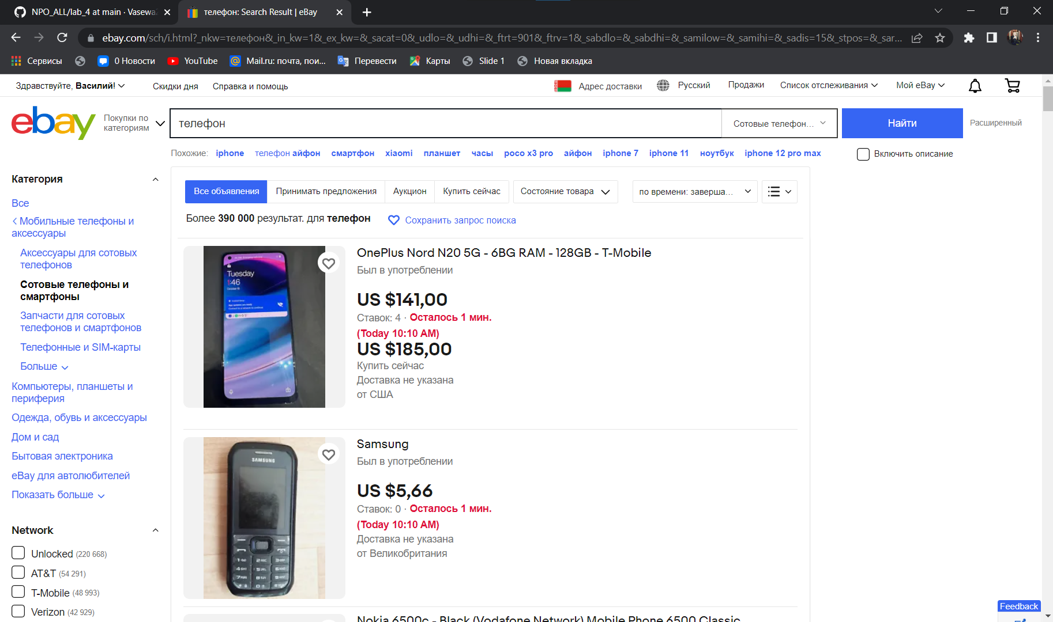
 |  |  |  |  |  |  |  | 7

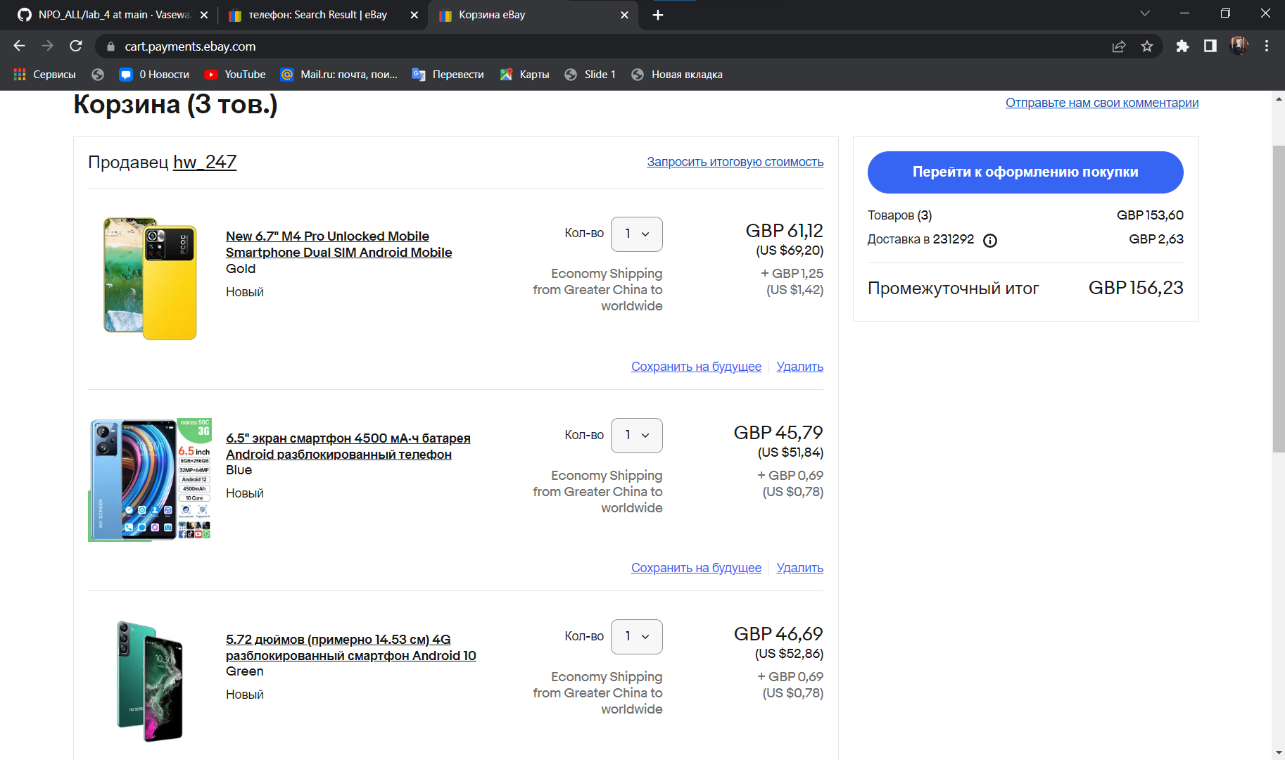
 |  |  |  |  |  |  |  | 8

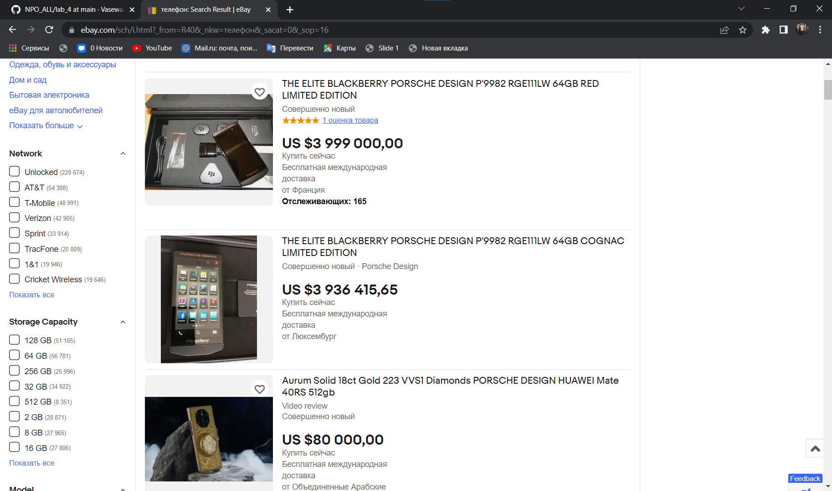
 |  |  |  |  |  |  |  | 10

